פינוי מגירת כיור
מדידה משמאל לקיר |  | מדידה מימין לקיר
 |  |  |  | סוג מגירה
עובי חומר גוף | 17 | עובי חומר גוף | 17 | Legra-Wood F
מרכז ביוב בציר-X | 977 | מרכז ביוב בציר-X | 1090
מרכז ביוב בציר-Z | 127 | מרכז ביוב בציר-Z | 120
מרחק היחידה מהקיר בציר-X | 650 | מרחק היחידה מהקיר בציר-X | 950
רוחב גוף היחידה | 700 | רוחב גוף היחידה | 600
עומק גוף היחידה | 600 | עומק גוף היחידה | 600
עומק המסילה | 450 | עומק המסילה | 450
תוספת לפינוי D | 0 | תוספת לפינוי D | 0
פינוי W | 150 | פינוי W | 150
27/02/2022
216
פרט עבור מגירות
27/02/2022
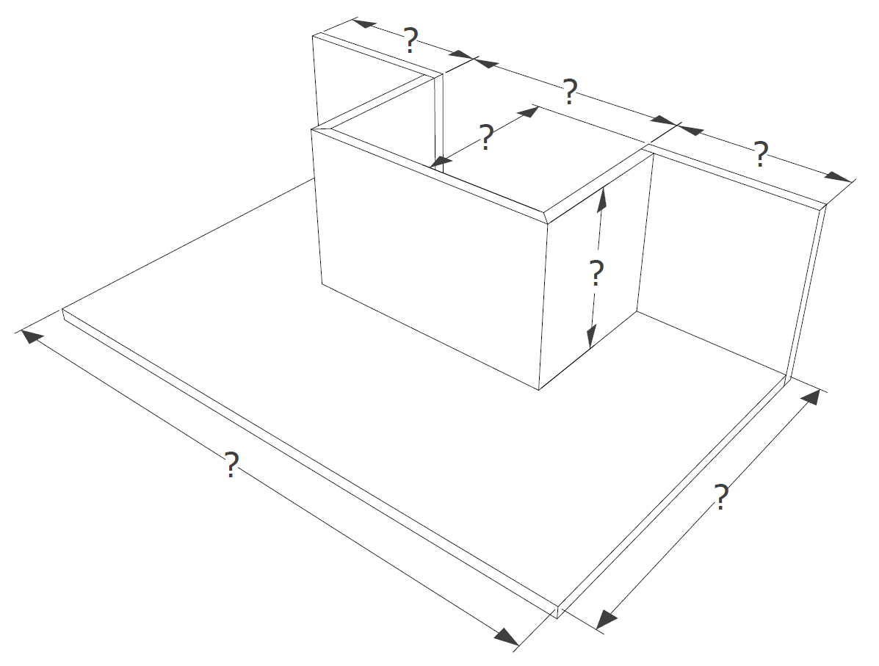
27/02/2022
פרט עבור מגירות
#VALUE!
מספר תוכנית:
מספר תוכנית:
יחידה מספר:
מספר יחידה:
150
מספר יחידה:
150

שם מפרק:
53
262
שם מפרק:
ללא
לא אפשרי

631
531
440
440

דוגמה
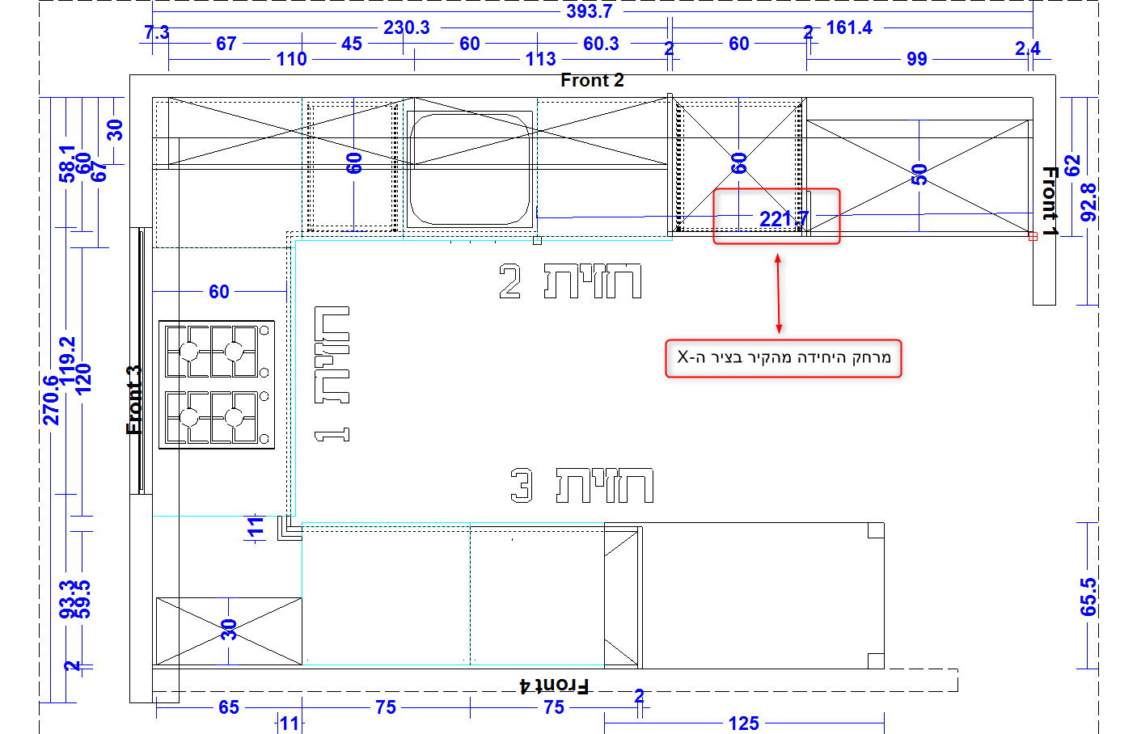
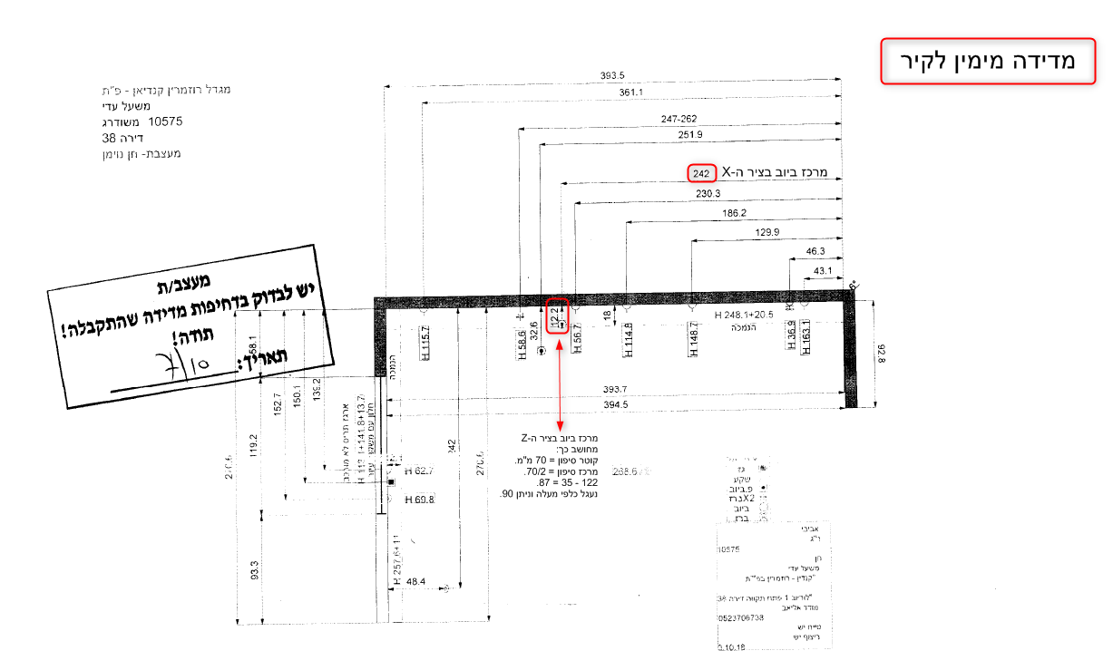
ביחידת כיור עומק מסילה: 450 מ"מ | עומק מסילה
כשיחידה מורחקת מהקיר (אי) | תוספת לפינוי D

